Hoja1
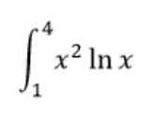

a | 1 |  | x | fx
b | 4 | 0 | 1 | 0
n | 8 | 1 | 1.375 | 0.6020765854 | Integral | 22.739441901
h | 0.375 | 2 | 1.75 | 1.7138233506
 |  | 3 | 2.125 | 3.4037507951
 |  | 4 | 2.5 | 5.7268170742
 |  | 5 | 2.875 | 8.7289353856
 |  | 6 | 3.25 | 12.449543399
 |  | 7 | 3.625 | 16.923210257
 |  | 8 | 4 | 22.180709778

Hoja3
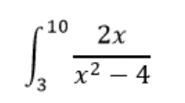

a | 3 |  | x | fx
b | 10 | 0 | 3 | 1.2 | Integral | 2.9947798056
n | 10 | 1 | 3.7 | 0.76367389061
h | 0.7 | 2 | 4.4 | 0.57291666667
 |  | 3 | 5.1 | 0.46342571558
 |  | 4 | 5.8 | 0.39136302294
 |  | 5 | 6.5 | 0.33986928105
 |  | 6 | 7.2 | 0.30100334448
 |  | 7 | 7.9 | 0.27050162643
 |  | 8 | 8.6 | 0.24585477416
 |  | 9 | 9.3 | 0.22548187659
 |  | 10 | 10 | 0.20833333333

Hoja4
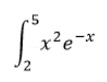

a | 2 |  | x | fx
b | 5 | 0 | 2 | 0.54134113295 | Integral | 1.1010675045
n | 5 | 1 | 2.6 | 0.50208938873
h | 0.6 | 2 | 3.2 | 0.41740496874
 |  | 3 | 3.8 | 0.3230339456
 |  | 4 | 4.4 | 0.23768930052
 |  | 5 | 5 | 0.16844867498

Hoja6
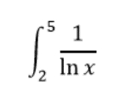

a | 2 |  | x | fx
b | 5 | 0 | 2 | 1.4426950409 | Integral | 2.6090267029
n | 6 | 1 | 2.5 | 1.0913566679
h | 0.5 | 2 | 3 | 0.91023922663
 |  | 3 | 3.5 | 0.79823560015
 |  | 4 | 4 | 0.72134752044
 |  | 5 | 4.5 | 0.66485940294
 |  | 6 | 5 | 0.62133493456

